資料4-1 外来受診した高次脳機能障がい患者の状況
＜資料4-1＞
大阪急性期・総合医療センター リハビリテーション科を 外来受診した高次脳機能障がい患者の状況

＜令和3年4月1日～令和4年3月31日間に、高次脳機能障がいで当センター リハビリテーション科外来を初めて受診した患者53名の内訳＞

表1：受診者数 （人)
 | 4月 | 5月 | 6月 | 7月 | 8月 | 9月 | 10月 | 11月 | 12月 | 1月 | 2月 | 3月 | 合計
受診者 | 5 | 5 | 1 | 7 | 8 | 3 | 4 | 6 | 4 | 2 | 4 | 4 | 53
当センター退院患者 | 0 | 1 | 0 | 1 | 2 | 1 | 1 | 2 | 1 | 2 | 0 | 1 | 12

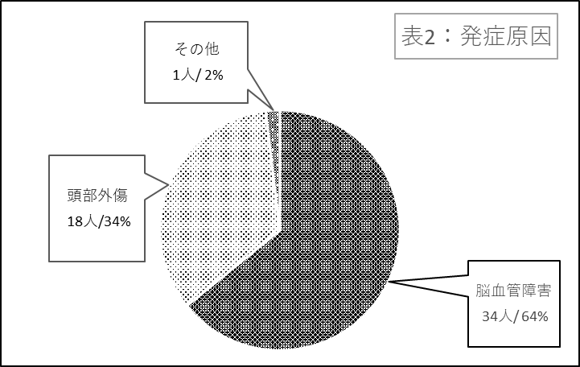

 |  |  |  |  |  |  |  |  |  | 表2：発症原因
 |  |  |  |  |  |  |  |  |  | 発症原因 |  | 人数
 |  |  |  |  |  |  |  |  |  | 脳血管障害 |  | 34
 |  |  |  |  |  |  |  |  |  | 頭部外傷 |  | 18
 |  |  |  |  |  |  |  |  |  | その他 |  | 1
 |  |  |  |  |  |  |  |  |  | 合計 |  | 53

図１：年齢別発症原因
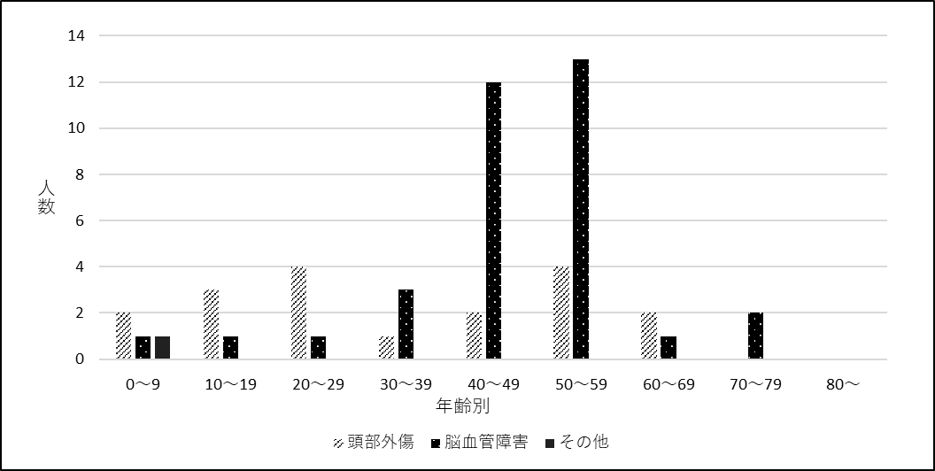

＜資料4-1＞

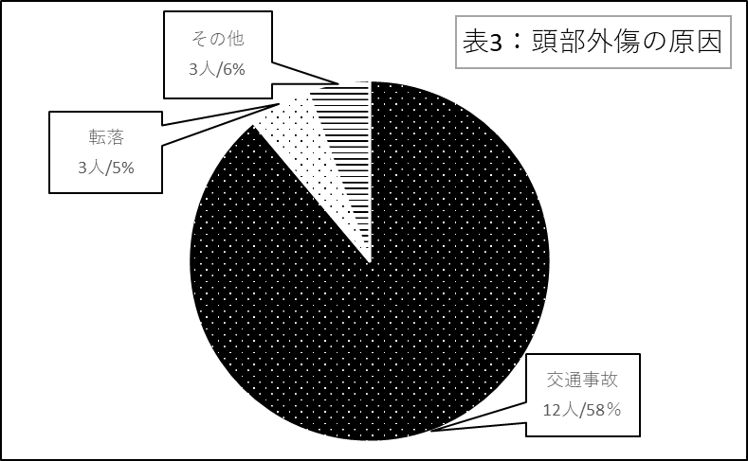

 |  |  |  |  |  |  |  |  |  | 表3：頭部外傷の原因
 |  |  |  |  |  |  |  |  |  | 頭部外傷の原因 |  | 人数
 |  |  |  |  |  |  |  |  |  | 交通事故 |  | 16
 |  |  |  |  |  |  |  |  |  | 転落 |  | 1
 |  |  |  |  |  |  |  |  |  | その他 |  | 1
 |  |  |  |  |  |  |  |  |  | 合計 |  | 18

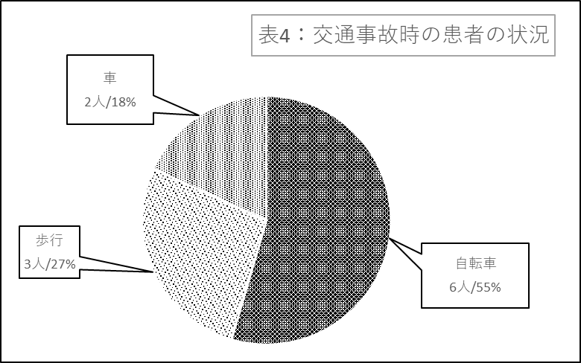

 |  |  |  |  |  |  |  |  |  | 交通事故の原因 |  | 人数
 |  |  |  |  |  |  |  |  |  | 自転車 |  | 6
 |  |  |  |  |  |  |  |  |  | 歩行 |  | 3
 |  |  |  |  |  |  |  |  |  | 車 |  | 2
 |  |  |  |  |  |  |  |  |  | 合計 |  | 11

